关系图
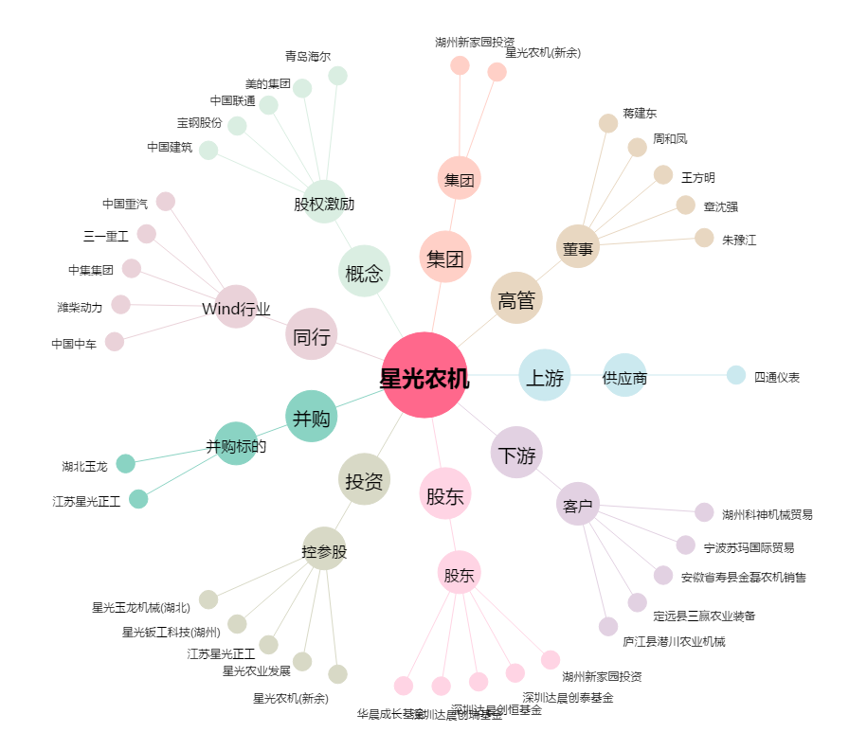
星光农机[603789.SH] - 关系概览图

